상품제안서
엑스트라 4in1 다기능 파워스탠드 | 상품코드: S42331

 |  |  |  |  |  |  | 02-713-8555 | www.synergygift.co.kr
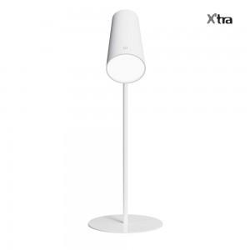 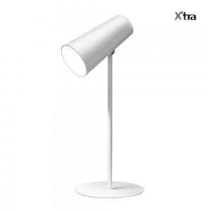 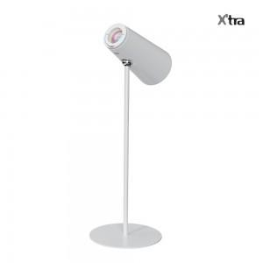

【상세/제작정보】 | - 무선 스탠드의 혁명!!! 어느곳 어느장소든 무선으로 즐기는 스탠드 기능<br>- 부드러운 LED 조명으로 눈의 피로감 감소<br>- 읽기 쓰기 휴식에 적합한 2가지 색 온도와 밝기 조절 : 웜 라이트 , 쿨 라이트<br>- 360도 회전, 자유로운 각도 조절<br>- 2000ma 배터리로 최대 30시간동안 무선으로 사용가능<br>- 원터치 버튼, 충전표시등, 미끄럼방지패드 소비자를 생각한 디테일한 설계<br>

【인쇄/포장옵션】 | 레이저 / 포장지포장

【공급단가】 | 수량 | 30~ | 100~ | 300~ | 500~ | 1,000~
*VAT별도 | 단가 | 20,090원 | 17,330원 | 15,950원 | 15,020원 | 14,760원

【상품 URL】 | https://www.synergygift.co.kr:443/src/goods_detail.php?gdno=42331

